Invulinstructie
Invulinstructie Excel-template AFD-definitie UIV
Toelichting
Protocol AFD-definities UIV
Voordat je gebruik maakt van deze Excel-template adviseren wij je het Protocol AFD-definities UIV te lezen.
In het protocol zijn procesafspraken en instructies vastgelegd voor het gebruik van AFD-definities UIV.
Je vindt het protocol op de SIVI-website onder Home/Volmacht Distributie/Uniforme Inrichting Volmachtketen (UIV).
Link: | https://www.sivi.org/volmacht-distributie/uniforme-inrichting-volmachtketen-uiv/

Excel-template als hulpmiddel
Deze Excel-template is ontwikkeld als hulpmiddel voor het vaststellen van AFD-productspecificaties.
Er zijn verschillende Excel-templates voor de segmenten particulier en zakelijk, die vervolgens zijn opgedeeld per (hoofd)branche.
 | - Het gebruik van de Excel-template vereenvoudigt de vervolgstap van het opstellen van een AFD-definitie.
 | - De Excel-template kan ook gebruikt worden voor vastlegging van interne documentatie of eigen mappingen.

Voorbeeld deel ingevulde template:
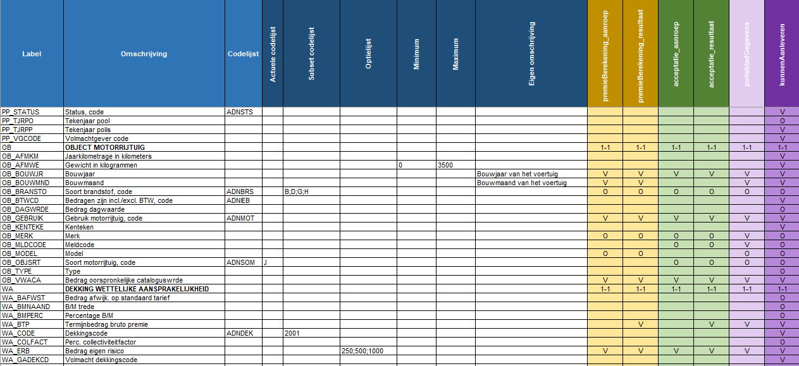

Toelichting bij voorbeeld

* Entiteit OBJECT MOTORRIJTUIG is een verplichte entiteit en komt maximaal 1 keer voor (1-1) in de functies
* Attribuut Gewicht in kilogrammen heeft een range van minimum van 0 kg en maximum van 3500 kg
* Attribuut Bouwjaar heeft een eigen omschrijving
* Attribuut Bouwmaand heeft een eigen omschrijving
* Attribuut Soort brandstof, code heeft een toegestane subset van B;D;G;H uit codelijst ADNBRS
* Attribuut Soort motorrijtuig, code maakt gebruik van de actuele codelijst

* Entiteit DEKKING WETTELIJKE AANSPRAKELIJKHEID is een verplichte entiteit en komt maximaal 1 keer voor (1-1) in de functies
* Attribuut Dekkingscode heeft een toegestane subset van code 2001 uit codelijst ADNDEK (WA)
* Attribuut Bedrag eigen risico maakt gebruik van een eigen optielijst met de waarden 250;500;1000

De attributen zijn gevuld met V (Verplicht) of O (Conditioneel verplicht) in de functies waar zij van toepassing zijn.
De functie kunnenAanleveren is uitgebreid met attributen die conditioneel verplicht zijn uit de lijst 'Verplichte attributen UIV AFD-definities NVGA Protocol 2.0'.

